PageDeGarde
 |  |  |  | Dossier de demande de subvention

 |  |  | Appel à projet PLIE Roubaix/Lys-lez-Lannoy 2019

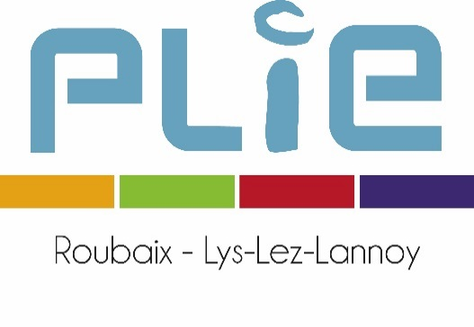
 |  | Plan de financement

u Intitulé de l’opération

u Bénéficiaire

Cadre réservé au PLIE
 | Date de réception :
 | Dossier complet : | oui | non
 | Avis du PLIE :

